상품제안서
이노젠 프리스비T 무선충전기 겸용 탁상시계 [무료인쇄] | 상품코드: F21448

 |  |  |  |  |  |  | 02-412-0044 | www.easy1.co.kr
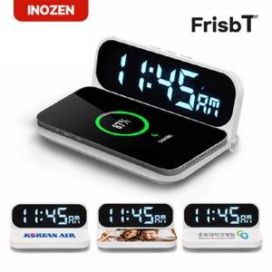

【상세/제작정보】

【인쇄/포장옵션】 | 레이저, 풀칼라 / 포장지포장

【공급단가】 | 수량 | 100~ | 300~ | 500~ | 1,000~ | 3,000~
*VAT별도 | 단가 | 12,390원 | 12,180원 | 11,970원 | 11,760원 | 11,550원

【상품 URL】 | https://easy1.co.kr:443/src/goods_detail.php?gdno=21448

